2021_06_data
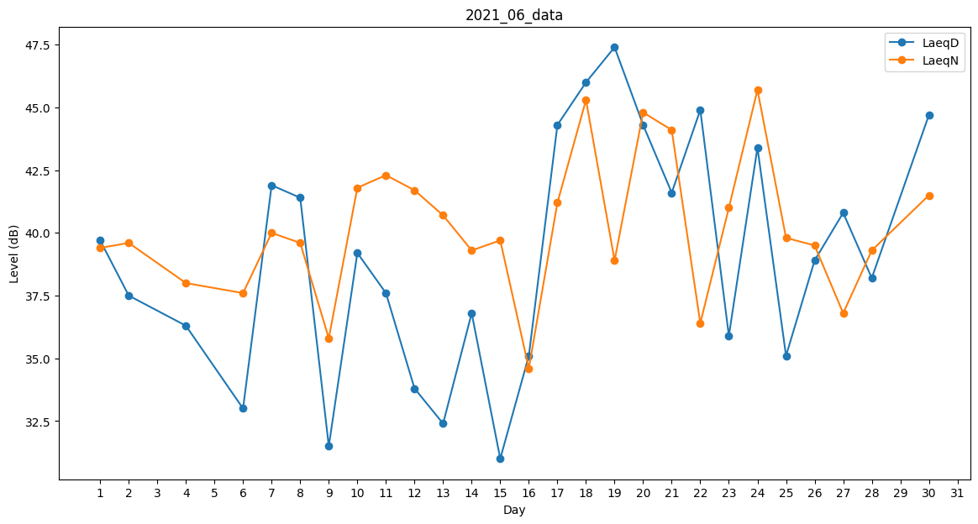
Day | LaeqD | LaeqN
1 | 39.7 | 39.4
2 | 37.5 | 39.6
3 | 37.5 | 0
4 | 36.3 | 38
5 | 40.2 | 0
6 | 33 | 37.6
7 | 41.9 | 40
8 | 41.4 | 39.6
9 | 31.5 | 35.8
10 | 39.2 | 41.8
11 | 37.6 | 42.3
12 | 33.8 | 41.7
13 | 32.4 | 40.7
14 | 36.8 | 39.3
15 | 31 | 39.7
16 | 35.1 | 34.6
17 | 44.3 | 41.2
18 | 46 | 45.3
19 | 47.4 | 38.9
20 | 44.3 | 44.8
21 | 41.6 | 44.1
22 | 44.9 | 36.4
23 | 35.9 | 41
24 | 43.4 | 45.7
25 | 35.1 | 39.8
26 | 38.9 | 39.5
27 | 40.8 | 36.8
28 | 38.2 | 39.3
29 | 36.3 | 0
30 | 44.7 | 41.5

